Plan1
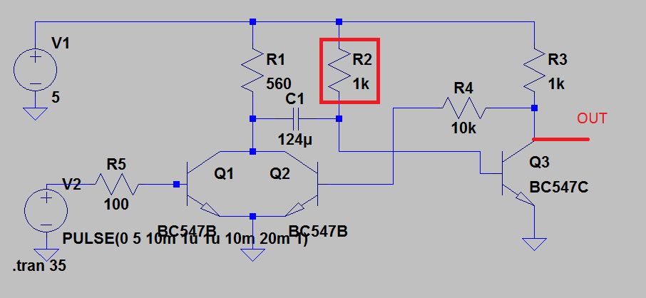
Resistência(R2)(Kohm) | Tempo(5v) | Tempo(6V) | Tempo(8V) | Tempo(10V)
330 | 30.80 | 30.39 | 29.89 | 29.59
300 | 28.05 | 27.66 | 27.19 | 26.91
250 | 23.36 | 23.03 | 22.64 | 22.38
200 | 18.67 | 18.42 | 18.16 | 17.92
150 | 14.00 | 13.82 | 13.59 | 13.45
100 | 9.35 | 9.21 | 9.07 | 8.96
50 | 4.66 | 4.63 | 4.52 | 4.49
30 | 2.82 | 2.76 | 2.74 | 2.69
15 | 1.42 | 1.4 | 1.38 | 1.34
10 | 0.95 | 0.92 | 0.92 | 0.91
5 | 0.50
2.5 | 0.28
1 | 0.14

